Лист3
Производитель | Артикул производителя | Наименование | Ссылка | Фото | Дилер AZN
Yandex | YNDX-00020 Black | Яндекс.Станция Мини Плюс Черная YNDX-00020 с часами (Умная колонка с голосовым помощником) | Link | 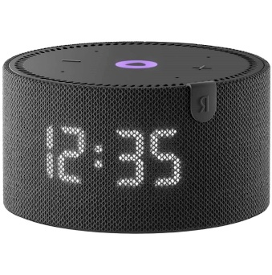 | 184
Yandex | YNDX-00020B | Яндекс.Станция Мини Плюс Синяя YNDX-00020 с часами (Умная колонка с голосовым помощником) | Link | 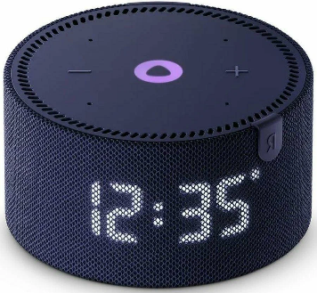 | 184
Yandex | YNDX-00020 Gray | Яндекс.Станция Мини Плюс Серая YNDX-00020 с часами (Умная колонка с голосовым помощником) | Link | 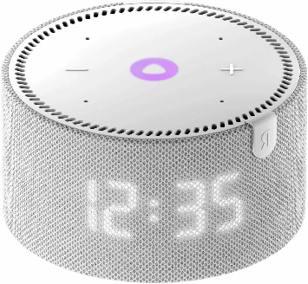 | 184
Yandex | YNDX-00020R | Яндекс.Станция Мини Плюс Красная YNDX-00020 с часами (Умная колонка с голосовым помощником) | Link | 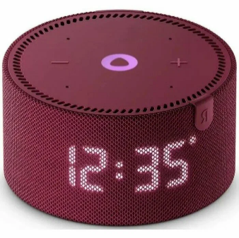 | 184
Yandex | YNDX-00021 Black | Яндекс.Станция Мини Плюс Черная YNDX-00021 без часов (Умная колонка с голосовым помощником) | Link | 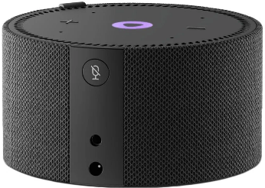 | 161
Yandex | YNDX-00021 Blue | Яндекс.Станция Мини Плюс Синяя YNDX-00021 без часов (Умная колонка с голосовым помощником) | Link | 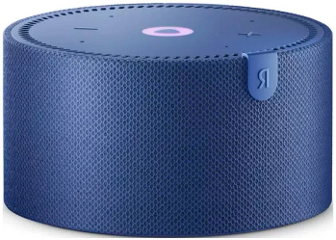 | 161
Yandex | YNDX-00021 Red | Яндекс.Станция Мини Плюс Красная YNDX-00021 без часов (Умная колонка с голосовым помощником) | Link | 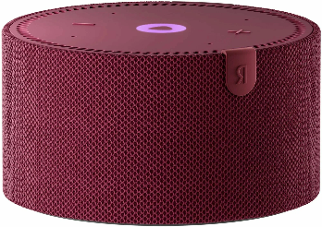 | 161
Yandex | YNDX-00026ORG | Яндекс.Станция Лайт Второго поколения, Коралловый YNDX-00026 | Link | 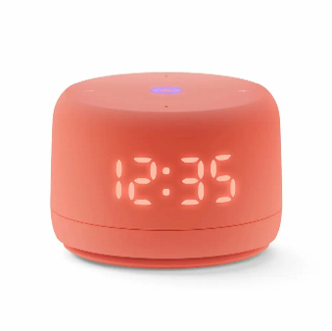 | 155
Yandex | YNDX-00026PNK | Яндекс.Станция Лайт Второго поколения, Розовая YNDX-00026 | Link | 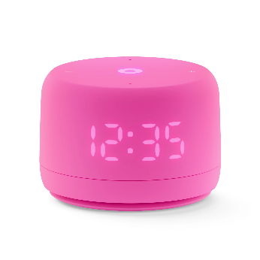 | 155
Yandex | YNDX-00026BLU | Яндекс.Станция Лайт Второго поколения, Синяя YNDX-00026 | Link | 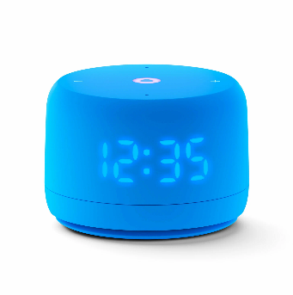 | 155
Yandex | YNDX-00026VIO | Яндекс.Станция Лайт Второго поколения, Лиловая YNDX-00026 | Link | 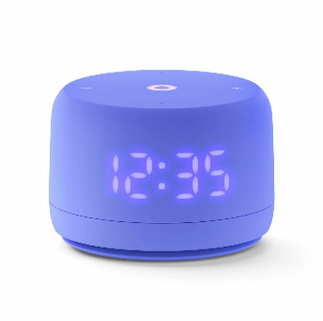 | 155
Yandex | YNDX-00026GRN | Яндекс.Станция Лайт Второго поколения, Зеленая YNDX-00026 | Link | 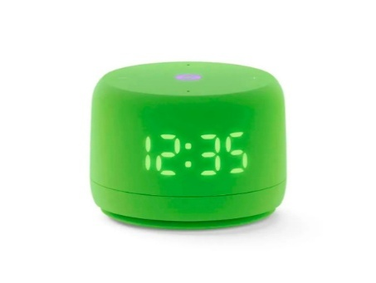 | 155
Yandex | YNDX-00026GRY | Яндекс.Станция Лайт Второго поколения, Серая YNDX-00026 | Link |  | #N/A
Yandex | YNDX-00027BLK | Яндекс.Станция Мини 3 Черная YNDX-00027 с часами (Умная колонка с голосовым помощником) | Link | 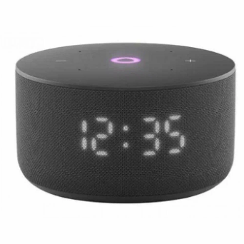 | 228
Yandex | YNDX-00027GRY | Яндекс.Станция Мини 3 Серая YNDX-00027 с часами (Умная колонка с голосовым помощником) | Link | 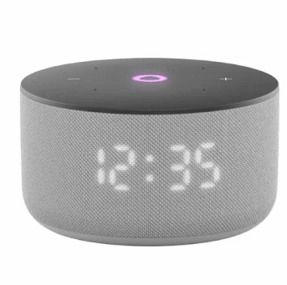 | 228
Yandex | YNDX-00027LIL | Яндекс.Станция Мини 3 Лиловая YNDX-00027 с часами (Умная колонка с голосовым помощником) | Link | 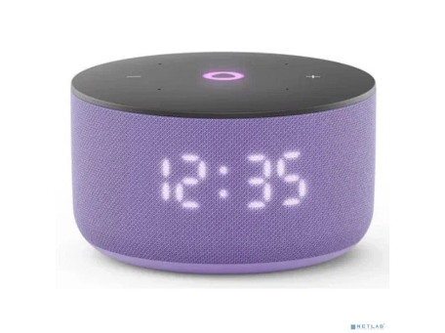 | 228
Yandex | YNDX-00027TRQ | Умная колонка Яндекс Станция Мини 3 с Алисой на YaGPT,(Бирюзовый), модель YNDX-00027 | LINK | 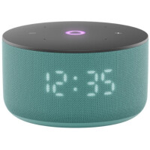 | 228
Yandex | YNDX-00028GRN | Умная колонка Яндекс Станция Лайт 2 (без часов), (Зелёный), модель YNDX-00028 | LINK | 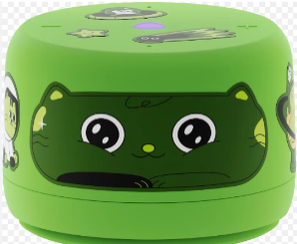 | 123
Yandex | YNDX-00028GRY | Умная колонка Яндекс Станция Лайт 2 (без часов), (Серый), модель YNDX-00028 | LINK | 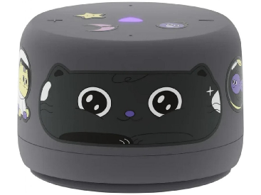 | 123
Yandex | YNDX-00028VIO | Умная колонка Яндекс Станция Лайт 2 (без часов), (Фиолетовый), модель YNDX-00028 | LINK | 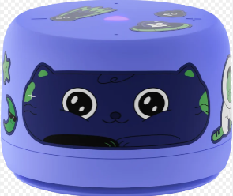 | 123
Yandex | YNDX-00028BLU | Яндекс.Станция Лайт Второго поколения БЕЗ ЧАСОВ синий | Link | 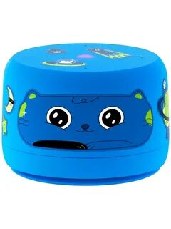 | 123
Yandex | YNDX-00028ORG | Яндекс.Станция Лайт Второго поколения БЕЗ ЧАСОВ Оранжевый | Link | 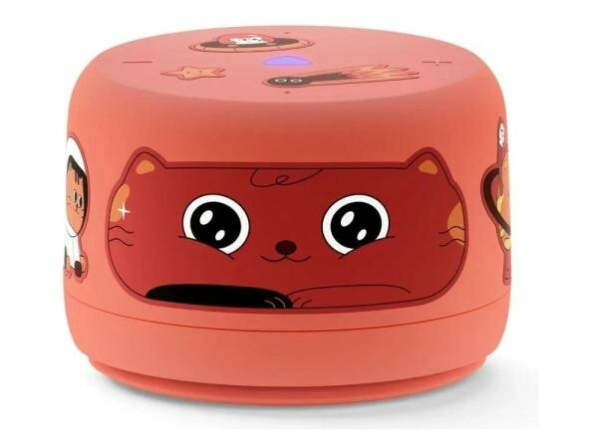 | 123
Yandex | YNDX-00028PNK | Яндекс.Станция Лайт Второго поколения БЕЗ ЧАСОВ Розовый YNDX-00028PINK | Link | 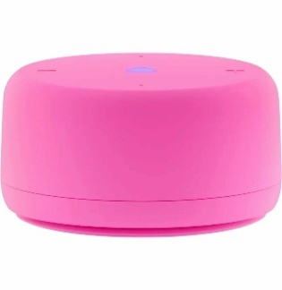 | 123
Yandex | YNDX-00025 Yellow | Яндекс.Станция Лайт Желтая YNDX-00025 (Умная колонка с голосовым помощником) | Link | 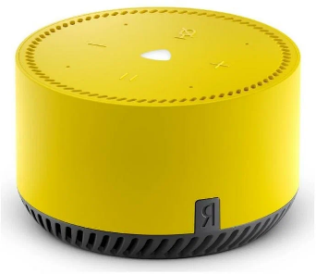 | 110
Yandex | YNDX-00025 Beige | Яндекс.Станция Лайт Бежевая YNDX-00025 (Умная колонка с голосовым помощником) | Link | 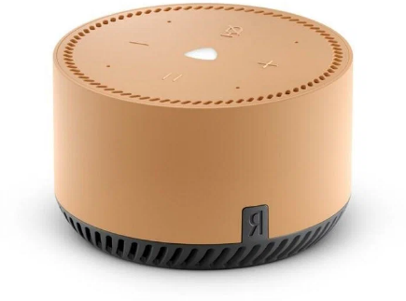 | 110
Yandex | YNDX-00025 Red | Яндекс.Станция Лайт Красная YNDX-00025 (Умная колонка с голосовым помощником) | Link | 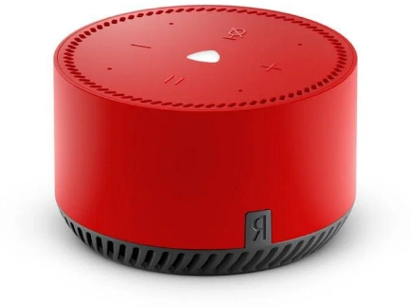 | 110
Yandex | YNDX-00025 Green | Яндекс.Станция Лайт Зеленая YNDX-00025 (Умная колонка с голосовым помощником) | Link | 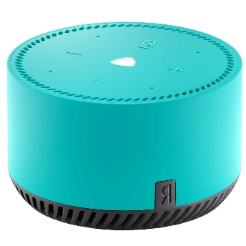 | 110
Yandex | YNDX-00025 Purple | Яндекс.Станция Лайт Фиолетовая YNDX-00025 (Умная колонка с голосовым помощником) | Link | 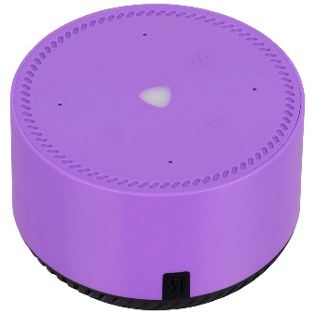 | 110
Yandex | YNDX-00051 Beige | Яндекс.Станция 2 - умная колонка с Алисой YNDX-00051 Бежевая | Link | 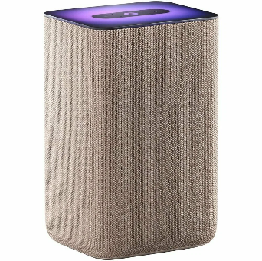 | 345
Yandex | YNDX-00051 Black | Яндекс.Станция 2 - умная колонка с Алисой YNDX-00051 Черная | Link | 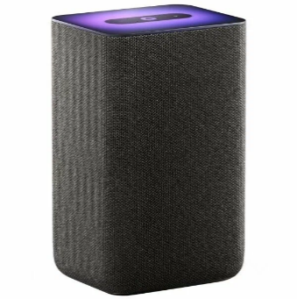 | 345
Yandex | YNDX-00051 Copper | Яндекс.Станция 2 - умная колонка с Алисой YNDX-00051 Медный | Link | 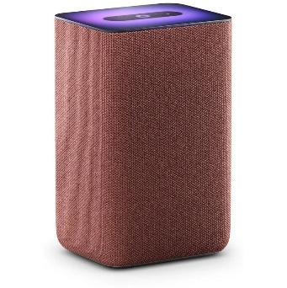 | 345
Yandex | YNDX-00053TRQ | Акустическая система Умная колонка Яндекс Станция Макс с Алисой, с Zigbee, 65Вт, бирюзовый/turquose, YNDX-00053 + пульт YNDX-00402 | Link | 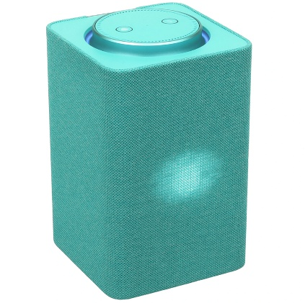 | 701
Yandex | YNDX-00053E | Яндекс.Станция Макс с Zigbee Бежевая YNDX-00053 (Умная колонка с голосовым помощником) | Link | 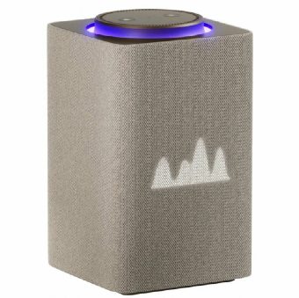 | 701
Yandex | YNDX-00053Z | Яндекс.Станция Макс с Zigbee Зеленая YNDX-00053 (Умная колонка с голосовым помощником) | Link | 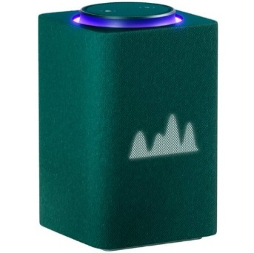 | 701
Yandex | YNDX-00053K | Умная колонка Яндекс Станция Макс с Алисой, с Zigbee, 65Вт, графит/black, YNDX-00053 + пульт YNDX-00402 | Link | 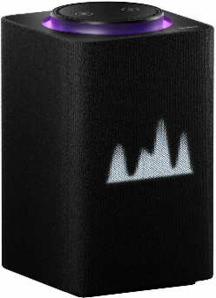 | 701
Yandex | YNDX-00054BLK | Яндекс.Станция Миди Черная YNDX-00054 Black (Умная колонка с голосовым помощником) | Link | 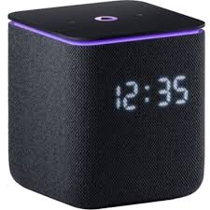 | 333
Yandex | YNDX-00054EMD | Умная колонка Яндекс Станция Миди с Алисой, с Zigbee, 24Вт, изумрудный/emerald, YNDX-00054 | Link | 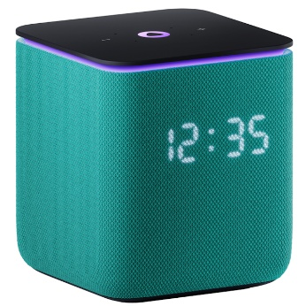 | 333
Yandex | YNDX-00054GRY | Умная колонка Яндекс Станция Миди с Алисой, с Zigbee, 24Вт, серый/grey, YNDX-00054 | Link | 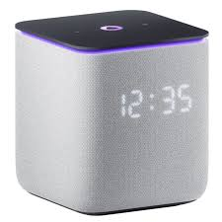 | 333
Yandex | YNDX-00054ORG | Яндекс.Станция Миди Оранжевая YNDX-00054ORG (Умная колонка с голосовым помощником) | Link | 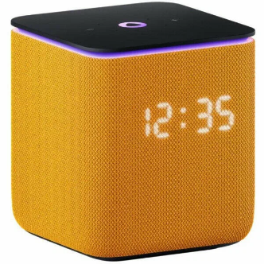 | 333
Yandex | YNDX-00054PNK | Яндекс.Станция Миди Розовая YNDX-00054PNK (Умная колонка с голосовым помощником) | Link | 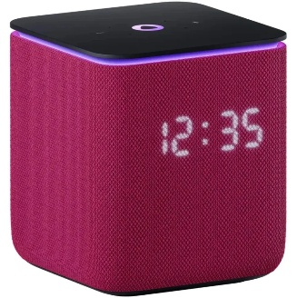 | 333
Yandex | YNDX-00055 Beige | Яндекс.Станция Дуо Макс Бежевая YNDX-00055 Beige | Link | 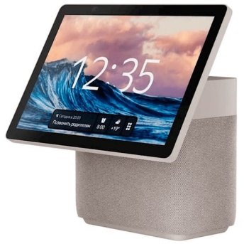 | 846
Yandex | YNDX-00055 Black | Яндекс.Станция Дуо Макс Черная YNDX-00055 Black | Link | 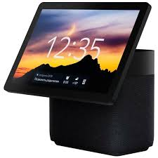 | 846
Yandex | YNDX-00055GRN | Умная колонка Яндекс Станция Дуо Макс с Алисой, с Zigbee, 60Вт, зеленый, YNDX-00055 | Link | 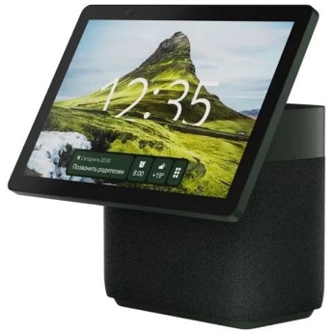 | 846
Yandex | YNDX-00055RED | Умная колонка Яндекс Станция Дуо Макс с Алисой, с Zigbee, 60Вт, красный, YNDX-00055 | Link | 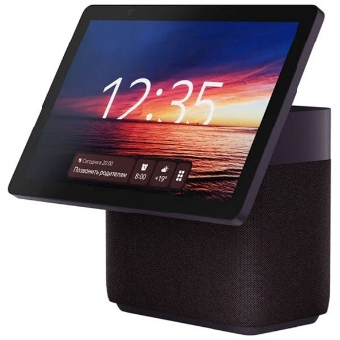 | 846
Yandex | YNDX-00059BLK | Умная колонка Яндекс Станция Мини 3 Про (Черная) с Zigbee | Link | 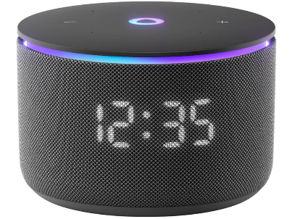 | 324
Yandex | YNDX-00059BLU | Умная колонка Яндекс Станция Мини 3 Про (Синяя) с Zigbee | Link | 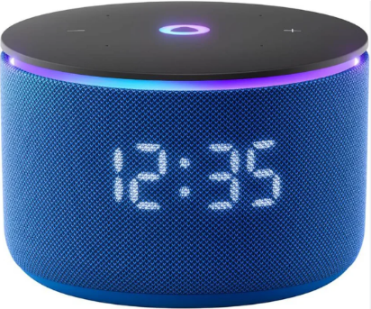 | 324
Yandex | YNDX-00059GRY | Умная колонка Яндекс Станция Мини 3 Про (Серая) с Zigbee | Link | 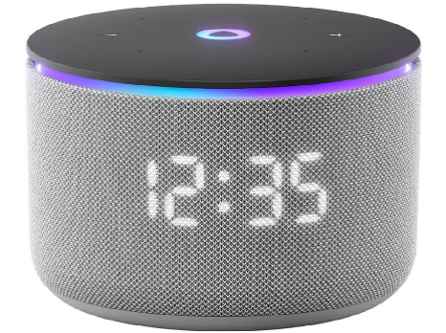 | 324
Yandex | YNDX-00030BLK | Портативная умная колонка, Яндекс Станция Стрит с Алисой, YNDX-00030BLK, звук 30 Вт, Черный | LINK | 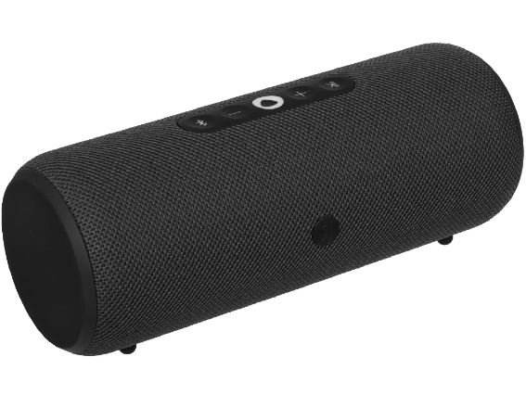 | 308
Yandex | YNDX-00030GRN | Портативная умная колонка, Яндекс Станция Стрит с Алисой, YNDX-00030GRN, звук 30 Вт, Зеленый | LINK | 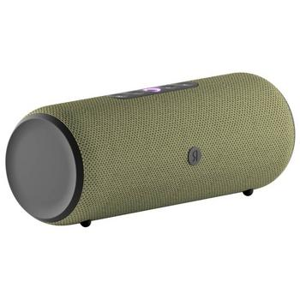 | 308
Yandex | YNDX-00030GRY | Портативная умная колонка, Яндекс Станция Стрит с Алисой, YNDX-00030BLK, звук 30 Вт, Серый |  | 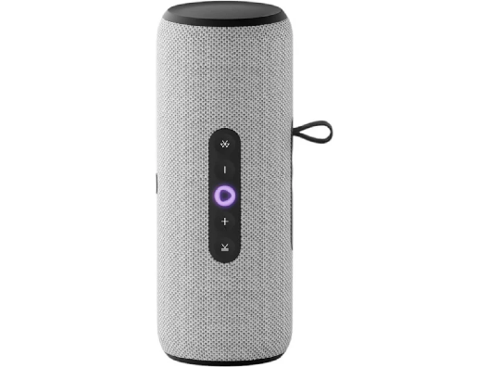 | 308
Yandex | YNDX-00030VIO | Портативная умная колонка, Яндекс Станция Стрит с Алисой, YNDX-00030BLK, звук 30 Вт, Фиолетовый |  | 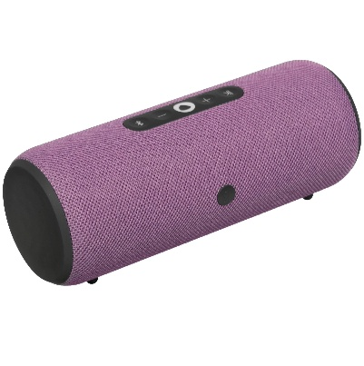 | 308
Yandex | YNDX-00060BLK | Умная колонка Яндекс Станция 3 (Чёрная) с Zigbee | Link |  | 676
Yandex | YNDX-00060GRY | Умная колонка Яндекс Станция 3 (Серая) с Zigbee | Link |  | 676
Yandex | YNDX-00060PPL | Умная колонка Яндекс Станция 3 (Пурпурная) с Zigbee | Link |  | 676
Yandex | YNDX-0007W | Умная розетка Яндекс YNDX-0007W белая | Link |  | 36
Yandex | YNDX-00017 | Умная лампочка Яндекса "Яндекс.Лампа 3" YNDX-00017, E14, работает с Алисой | Link |  | 36
Yandex | YNDX-00501 | Умная лампочка Яндекса (E27) YNDX-00501 | Link |  | 16
Yandex | YNDX-00554 | Умная лампочка Яндекса (E27) YNDX-00554 |  |  | 30
Yandex | YNDX-00520 | Датчик открытия дверей и окон с Zigbee, YNDX-00520 | Link |  | 36
Yandex | YNDX-00521 | Датчик протечки с Zigbee, YNDX-00521 | Link |  | 36
Yandex | YNDX-00522 | Датчик движения и освещения с Zigbee, YNDX-00522 | Link |  | 36
Yandex | YNDX-00523 | Датчик температуры и влажности с Zigbee, YNDX-00523 | Link |  | 36
Yandex | YNDX-00524 | Беспроводная кнопка с Zigbee, YNDX-00524 | Link |  | 36
Yandex | YNDX-00544 | Умная светодиодная лента Яндекс (YNDX-00544) | Link |  | 74
Yandex | YNDX-00547 | Удлинитель умной светодиодной ленты Яндекс (YNDX-00547) | Link |  | 16
Yandex | YNDX-00510 | Центр умного дома Яндекс Хаб, YNDX-00510 | LINK |  | 90
Yandex | YNDX-00571 | Умный пульт Яндекс с датчиками температуры и влажности, YNDX-00571 | Link |  | 35
Yandex | YNDX-00572 | Умный пульт Яндекс, YNDX-00572 | Link |  | 23
Yandex | YNDX-00551 | Умная лампочка Яндекс (Е27) YNDX-00551, работает с Алисой, 806 Лм, белая, Matter over WiFi | LINK |  | 20
Yandex | YNDX-00558 | Умная лампочка Яндекс (Е27) работает с Алисой, 806 Лм, RGB, Matter over WiFi | LINK |  | 23
Yandex | YNDX-00531 | Умный выключатель YNDX-00531, 1 клавиша, Zigbee, работает с Алисой | LINK |  | 58
Yandex | YNDX-00532 | Умный выключатель YNDX-00532, 2 клавиши, Zigbee, работает с Алисой | LINK |  | 61
Yandex | YNDX-00534 | Умный беспроводной выключатель YNDX-00534, 1 клавиша, Zigbee, работает с Алисой | LINK |  | 46
Yandex | YNDX-00535 | Умный беспроводной выключатель YNDX-00535, 2 клавиши, Zigbee, работает с Алисой | LINK |  | 50
Yandex | YNDX-00540BLK | Умная розетка Яндекс, черная (YNDX-00540BLK) | LINK |  | 34
Yandex | YNDX-00540WHT | Умная розетка Яндекс, белая (YNDX-00540WHT) | LINK |  | 34

